Certificación C. Debajo Umbral
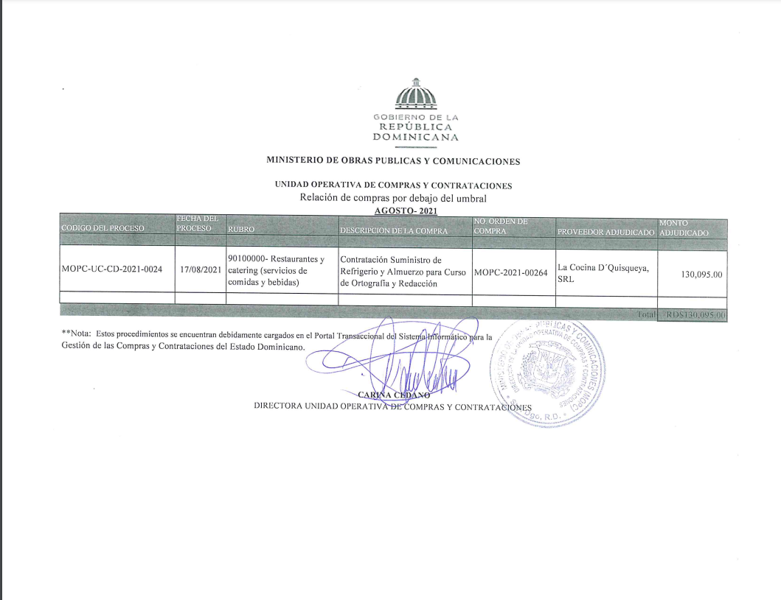

Relación C. Debajo Umbral

.

MINISTERIO DE OBRAS PUBLICAS Y COMUNICACIONES

UNIDAD OPERATIVA DE COMPRAS Y CONTRATACIONES
Relación de compras por debajo del umbral
 |  |  | AGOSTO- 2021
CODIGO DEL PROCESO | FECHA DEL PROCESO | RUBRO | DESCRIPCION DE LA COMPRA | NO. ORDEN DE COMPRA | PROVEEDOR ADJUDICADO | MONTO ADJUDICADO

MOPC-UC-CD-2021-0024 | 2021-08-17 | 90100000- Restaurantes y catering (servicios de comidas y bebidas) | Contratación Suministro de Refrigerio y Almuerzo para Curso de Ortografía y Redacción | MOPC-2021-00264 | La Cocina D´Quisqueya, SRL | 130,095.00

 |  |  |  |  | Total | RD$130,095.00

**Nota: Estos procedimientos se encuentran debidamente cargados en el Portal Transaccional del Sistema Informático para la
Gestión de las Compras y Contrataciones del Estado Dominicano.

CARINA CEDANO
DIRECTORA UNIDAD OPERATIVA DE COMPRAS Y CONTRATACIONES

